Identificación
 | 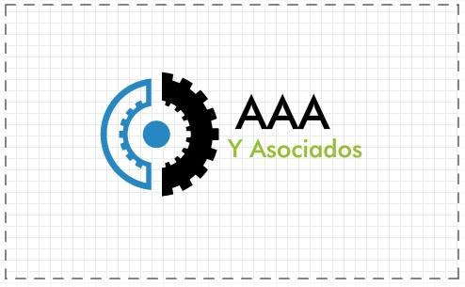
 | AAA y ASOCIADOS

Repositorio de lecciones aprendidas

Versión | 1.0
Proyecto | Teresa Martin
Fecha | 2015-07-11
Elaborado por | Alan Javier Cordoba Espinosa
Localización del Documento | TMv3/Administracion-de-Proyectos/ Aseguramiento-de-la-calidad/TMv3-Repositorio-de-Lecciones-Aprendidas.xlsx
Documento base

Autorizaciones
Nombre | Fecha Autorización
Ana Laura Acevedo Zárraga | 2015-07-11

Distribución
Nombre | Fecha Recepción
Ana Laura Acevedo Zárraga | 2015-07-11

Control de Cambios
Versión | Fecha | Participante | Descripción del Cambio
1.0 | 2015-07-11 | Alan Javier Cordoba Espinosa | Genercion de plantilla y agregar lecciones aprendidas

